Exercicio 01
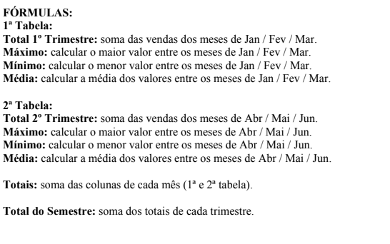
Empresa Nacional S/A

Código | Produto | Jan | Fev | Mar | Total 1º Trim | Máximo | Mínimo | Média
1 | Porca | R$ 4,500.00 | R$ 5,040.00 | R$ 5,696.00 | R$ 15,236.00 | R$ 5,696.00 | R$ 4,500.00 | R$ 5,078.67
2 | Parafuso | R$ 6,250.00 | R$ 7,000.00 | R$ 7,910.00 | R$ 21,160.00 | R$ 7,910.00 | R$ 6,250.00 | R$ 7,053.33
3 | Arruela | R$ 3,300.00 | R$ 3,696.00 | R$ 4,176.00 | R$ 11,172.00 | R$ 4,176.00 | R$ 3,300.00 | R$ 3,724.00
4 | Prego | R$ 8,000.00 | R$ 8,690.00 | R$ 10,125.00 | R$ 26,815.00 | R$ 10,125.00 | R$ 8,000.00 | R$ 8,938.33
5 | Alicate | R$ 4,557.00 | R$ 5,104.00 | R$ 5,676.00 | R$ 15,337.00 | R$ 5,676.00 | R$ 4,557.00 | R$ 5,112.33
6 | Matelo | R$ 3,260.00 | R$ 3,640.00 | R$ 4,113.00 | R$ 11,013.00 | R$ 4,113.00 | R$ 3,260.00 | R$ 3,671.00

Totais |  | R$ 29,867.00 | R$ 33,170.00 | R$ 37,696.00 | R$ 100,733.00 | R$ 37,696.00 | R$ 29,867.00 | R$ 33,577.67

Código | Produto | Jan | Fev | Mar | Total 1º Trim | Máximo | Mínimo | Média
1 | Porca | R$ 6,265.00 | R$ 6,954.00 | R$ 7,858.00 | R$ 21,077.00 | R$ 7,858.00 | R$ 6,265.00 | R$ 7,025.67
2 | Parafuso | R$ 8,701.00 | R$ 9,658.00 | R$ 10,197.00 | R$ 28,556.00 | R$ 10,197.00 | R$ 8,701.00 | R$ 9,518.67
3 | Arruela | R$ 4,569.00 | R$ 5,099.00 | R$ 5,769.00 | R$ 15,437.00 | R$ 5,769.00 | R$ 4,569.00 | R$ 5,145.67
4 | Prego | R$ 12,341.00 | R$ 12,365.00 | R$ 13,969.00 | R$ 38,675.00 | R$ 13,969.00 | R$ 12,341.00 | R$ 12,891.67
5 | Alicate | R$ 6,344.00 | R$ 7,042.00 | R$ 7,957.00 | R$ 21,343.00 | R$ 7,957.00 | R$ 6,344.00 | R$ 7,114.33
6 | Matelo | R$ 4,525.00 | R$ 5,022.00 | R$ 5,671.00 | R$ 15,218.00 | R$ 5,671.00 | R$ 4,525.00 | R$ 5,072.67

Totais |  | R$ 42,745.00 | R$ 46,140.00 | R$ 51,421.00 | R$ 140,306.00 | R$ 51,421.00 | R$ 42,745.00 | R$ 46,768.67

Total do Semestre |  | R$ 72,612.00 | R$ 79,310.00 | R$ 89,117.00 | R$ 241,039.00 | R$ 89,117.00 | R$ 72,612.00 | R$ 80,346.33

Exercício 02
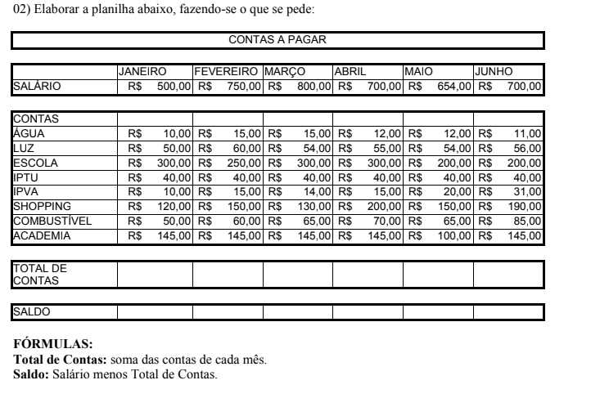
CONTAS A PAGAR

 | JANEIRO | FEVEREIRO | MARÇO | ABRIL | MAIO | JUNHO
SALÁRIO | R$ 500.00 | R$ 750.00 | R$ 800.00 | R$ 700.00 | R$ 654.00 | R$ 700.00

CONTAS
ÁGUA | R$ 10.00 | R$ 15.00 | R$ 15.00 | R$ 12.00 | R$ 12.00 | R$ 11.00
LUZ | R$ 50.00 | R$ 60.00 | R$ 54.00 | R$ 55.00 | R$ 54.00 | R$ 56.00
ESCOLA | R$ 300.00 | R$ 250.00 | R$ 300.00 | R$ 300.00 | R$ 200.00 | R$ 200.00
IPTU | R$ 40.00 | R$ 40.00 | R$ 40.00 | R$ 40.00 | R$ 40.00 | R$ 40.00
IPVA | R$ 10.00 | R$ 15.00 | R$ 14.00 | R$ 15.00 | R$ 20.00 | R$ 31.00
SHOPPING | R$ 120.00 | R$ 150.00 | R$ 130.00 | R$ 200.00 | R$ 150.00 | R$ 190.00
COMBUSTÍVEL | R$ 50.00 | R$ 60.00 | R$ 65.00 | R$ 70.00 | R$ 65.00 | R$ 85.00
ACADEMIA | R$ 145.00 | R$ 145.00 | R$ 145.00 | R$ 145.00 | R$ 100.00 | R$ 145.00

TOTAL DE CONTAS | R$ 725.00 | R$ 735.00 | R$ 763.00 | R$ 837.00 | R$ 641.00 | R$ 758.00

SALDO | -R$ 225.00 | R$ 15.00 | R$ 37.00 | -R$ 137.00 | R$ 13.00 | -R$ 58.00

 |  |  |  |  |  |  | INÍCIO: 01:24 | TÉRMINO: 1:29

Exercício 03
Araras Informática - Hardware e Software Rua São Francisco de Assis , 123 - Araras SP

Nº | NOME | Salário Bruto | INSS | Gratificação | INSS R$ | Gratificação R$ | Salário Líquido
1 | Eduardo | R$ 853.00 | 10.00% | 9.00% | R$ 85.30 | R$ 76.77 | R$ 844.47
2 | Maria | R$ 951.00 | 9.99% | 8.00% | R$ 95.00 | R$ 76.08 | R$ 932.08
3 | Helena | R$ 456.00 | 8.64% | 6.00% | R$ 39.40 | R$ 27.36 | R$ 443.96
4 | Gabriela | R$ 500.00 | 8.50% | 6.00% | R$ 42.50 | R$ 30.00 | R$ 487.50
5 | Edson | R$ 850.00 | 8.99% | 7.00% | R$ 76.42 | R$ 59.50 | R$ 833.09
6 | Elisangela | R$ 459.00 | 6.25% | 5.00% | R$ 28.69 | R$ 22.95 | R$ 453.26
7 | Regina | R$ 478.00 | 7.12% | 5.00% | R$ 34.03 | R$ 23.90 | R$ 467.87
8 | Paulo | R$ 658.00 | 5.99% | 4.00% | R$ 39.41 | R$ 26.32 | R$ 644.91

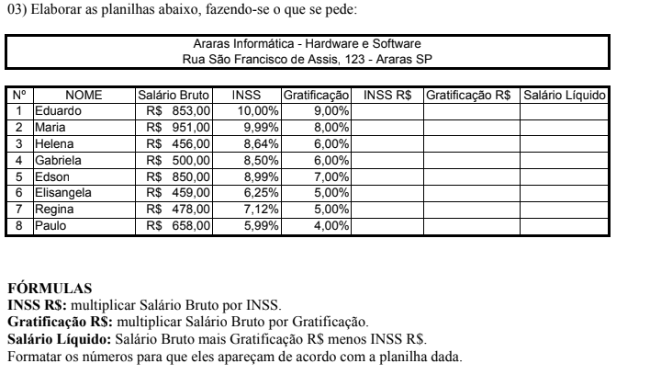

Início: 01:31
Fim: 01:35

Exercício 04
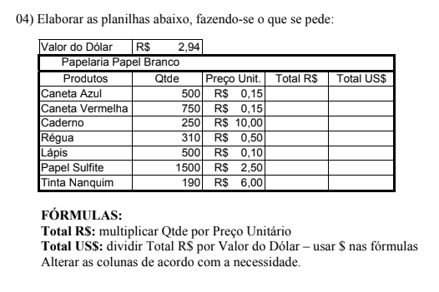
Valor do Dólar | $2.94
Papelaria Papel Branco
Produtos | Qtde | Preço Unit | Total R$ | Total US$
Caneta Azul | 500 | R$ 0.15 | R$ 75.00 | $220.50
Caneta Vermelha | 750 | R$ 0.15 | R$ 112.50 | $330.75
Caderno | 250 | R$ 10.00 | R$ 2,500.00 | $7,350.00
Régua | 310 | R$ 0.50 | R$ 155.00 | $455.70
Lápis | 500 | R$ 0.10 | R$ 50.00 | $147.00
Papel Sulfite | 1,500 | R$ 2.50 | R$ 3,750.00 | $11,025.00
Tinta Nanquim | 190 | R$ 6.00 | R$ 1,140.00 | $3,351.60

Exercício 05
Nome | Salário | Aumento | Novo Salário | até 1.000 | 40%
João dos Santos | R$ 900.00 | R$ 360.00 | R$ 1,260.00 | mais de 1.000 | 30%
Maria da Silva | R$ 1,200.00 | R$ 360.00 | R$ 1,560.00
Manoel das Flores | R$ 1,500.00 | R$ 450.00 | R$ 1,950.00
Lambarildo Peixe | R$ 2,000.00 | R$ 600.00 | R$ 2,600.00
Sebstião Souza | R$ 1,400.00 | R$ 420.00 | R$ 1,820.00
Ana Flávia SIlveira | R$ 990.00 | R$ 396.00 | R$ 1,386.00
Silvia Helena Santos | R$ 854.00 | R$ 341.60 | R$ 1,195.60
Alberto Roberto | R$ 1,100.00 | R$ 330.00 | R$ 1,430.00

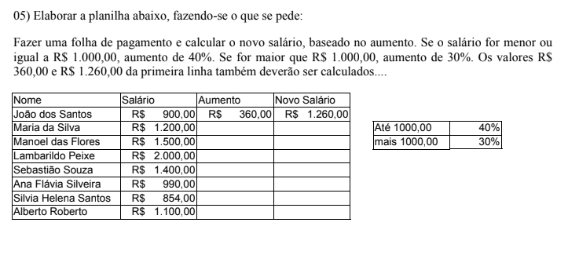

1:44:00
1:49:00

Exercício 06
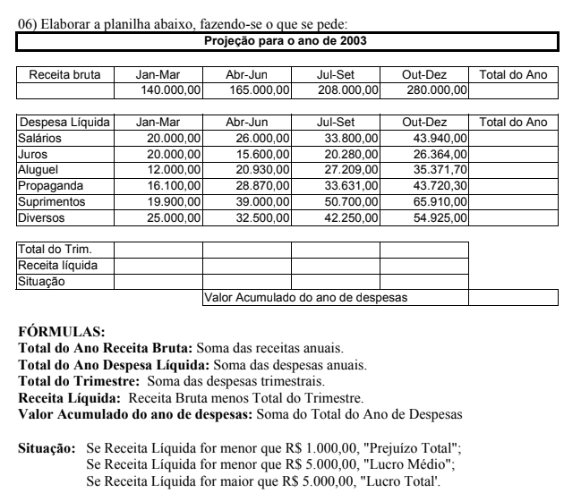
Projeção para o ano de 2003

Receita Bruta | Jan-Mar | Abr-Jun | Jul-Set | Out-Dez | Total do Ano
 | R$ 140,000.00 | R$ 165,000.00 | R$ 208,000.00 | R$ 280,000.00 | R$ 793,000.00

Despesa Líquida | Jan-Mar | Abr-Jun | Jul-Set | Out-Dez | Total do Ano
salários | R$ 20,000.00 | R$ 26,000.00 | R$ 33,800.00 | R$ 43,940.00 | R$ 123,740.00
Juros | R$ 20,000.00 | R$ 15,600.00 | R$ 20,280.00 | R$ 26,364.00 | R$ 82,244.00
Aluguel | R$ 12,000.00 | R$ 20,930.00 | R$ 27,209.00 | R$ 35,371.00 | R$ 95,510.00
Propaganda | R$ 16,100.00 | R$ 28,870.00 | R$ 33,631.00 | R$ 43,720.00 | R$ 122,321.00
Suprimentos | R$ 19,900.00 | R$ 39,000.00 | R$ 50,700.00 | R$ 65,910.00 | R$ 175,510.00
Diversos | R$ 25,000.00 | R$ 32,500.00 | R$ 42,250.00 | R$ 54,925.00 | R$ 154,675.00

Total do Trim | R$ 113,000.00 | R$ 162,900.00 | R$ 207,870.00 | R$ 270,230.00 | R$ 754,000.00
Receita líquida | R$ 27,000.00 | R$ 2,100.00 | R$ 130.00 | R$ 9,770.00 | R$ 39,000.00
Situação | Lucro Total | Lucro Médio | Prejuízo Total | Lucro Total | Lucro Total
 |  | Valor Acumulado do ano de despesas |  |  | R$ 1,508,000.00

Exercício 07
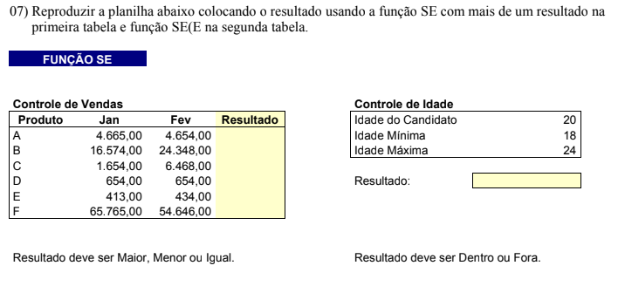
Controle de Vendas |  |  |  | Controle de Idade
Produto | Jan | Fev | Resultado | Idade do Candidato |  | 20
A | R$ 4,665.00 | R$ 4,654.00 | Menor | Idade mínima |  | 18
B | R$ 16,574.00 | R$ 24,348.00 | Maior | Idade Máxima |  | 24
C | R$ 1,654.00 | R$ 6,468.00 | Maior
D | R$ 654.00 | R$ 654.00 | Igual | Resultado: | Dentro
E | R$ 413.00 | R$ 434.00 | Maior
F | R$ 65,765.00 | R$ 54,646.00 | Menor

Exercício 08
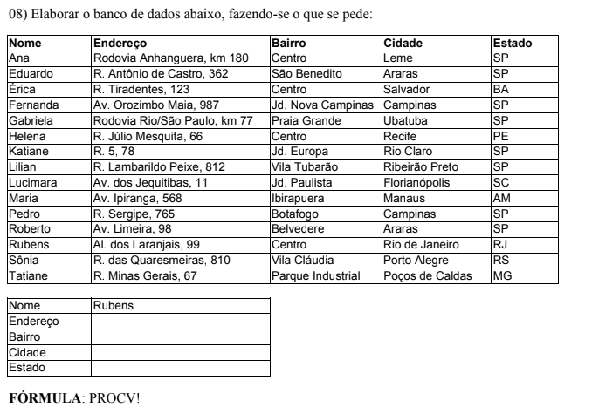
Nome | Endereço | Bairro | Cidade | Estado
Ana | Rodovia Anhanguera , km 180 | Centro | Leme | SP
Eduardo | R. Antônio de Castro, 362 | São Benedito | Araras | SP
Érica | R. Tiradentes , 123 | Centro | Salvador | BA
Fernanda | Av. Orozimbo Maia, 987 | Jd. Nova Campinas | Campinas | SP
Gabriela | Rodovia Rio/São Paulo, km 77 | Praia Grande | Ubatuba | SP
Helena | R. Julio Mesquita, 66 | Centro | Recife | PE
Katiane | R. 5, 78 | Jd. Europa | Rio Claro | SP
Lilian | R. Lambarildo Peixe, 812 | Vila Tubarão | Ribeirão Preto | SP
Lucimara | Av. dos Jequitibas, 11 | Jd. Paulista | Florianópolis | SC
Maria | Av. Ipiranga, 568 | Ibirapuera | Manaus | AM
Pedro | R. Sergipe, 765 | Botafogo | Campinas | SP
Roberto | Av. Limeira, 98 | Belvedere | Araras | SP
Rubens | Al. dos Laranjais, 99 | Centro | Rio de Janeiro | RJ
Sônia | R. das Quaresmeiras, 810 | Vila Cláudia | Porto Alegre | RS
Tatiane | R. Minas Gerais, 67 | Parque Industrial | Poços de Caldas | MG

Nome: | Rubens
Endereço | Al. dos Laranjais, 99
Bairro | Centro
Cidade | Rio de Janeiro
Estado | RJ

Exercício 09
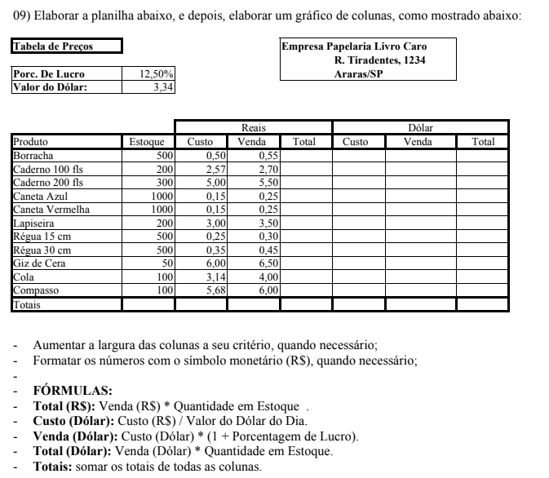
Tabela de Preços
 |  |  |  | Empresa Papelaria Livro Caro R. Tiradentes, 1234 Araras/SP
Porc de Lucro: | 12.50%
Valor do Dólar | 3.34

 |  | Reais |  |  | Dólar
Produto | Estoque | Custo | Venda | Total | Custo | Venda | Total
Borracha | 500 | R$ 0.50 | R$ 0.55 | R$ 0.28 | $1.67 | $1.84 | $3.07
Caderno 100 fls | 200 | R$ 2.57 | R$ 2.70 | R$ 6.94 | $8.58 | $9.02 | $77.41
Caderno 200 fls | 300 | R$ 5.00 | R$ 5.50 | R$ 27.50 | $16.70 | $18.37 | $306.78
Caneta Azul | 1000 | R$ 0.15 | R$ 0.25 | R$ 0.04 | $0.50 | $0.84 | $0.42
Caneta Vermelha | 1000 | R$ 0.15 | R$ 0.25 | R$ 0.04 | $0.50 | $0.84 | $0.42
Lapiseira | 200 | R$ 3.00 | R$ 3.50 | R$ 10.50 | $10.02 | $11.69 | $117.13
Régua 15 cm | 500 | R$ 0.25 | R$ 0.30 | R$ 0.08 | $0.84 | $1.00 | $0.84
Régua 30 cm | 500 | R$ 0.35 | R$ 0.45 | R$ 0.16 | $1.17 | $1.50 | $1.76
Giz de Cera | 50 | R$ 6.00 | R$ 6.50 | R$ 39.00 | $20.04 | $21.71 | $435.07
Cola | 100 | R$ 3.14 | R$ 4.00 | R$ 12.56 | $10.49 | $13.36 | $140.11
Compasso | 100 | R$ 5.68 | R$ 6.00 | R$ 34.08 | $18.97 | $20.04 | $380.18
Totais |  | 26.79 | 30 | 131.1615 | 89.4786 | 100.2 | 1463.185229

